修改
宁波泰友进出口有限公司 宁波高新区江南路1528号高新科技广场2号楼10楼 电话：0574-27889688 传真：0574-27889655 sales@hair-brushes.com lucky@jsiu.com
订单
供货商： | 宁波瑾秀制刷科技有限公司 |  |  |  | 23AM076-JX
电话： | 18067420259 |  |  |  | 日期：2023-12-1
联系人： | 小李 |  |  |  | 订单安排人：龚巧玲
客号 | 产品图片 | 描述 | 数量/个 | 单价 | 金额 | 装箱率 | 包装方式
07973 | 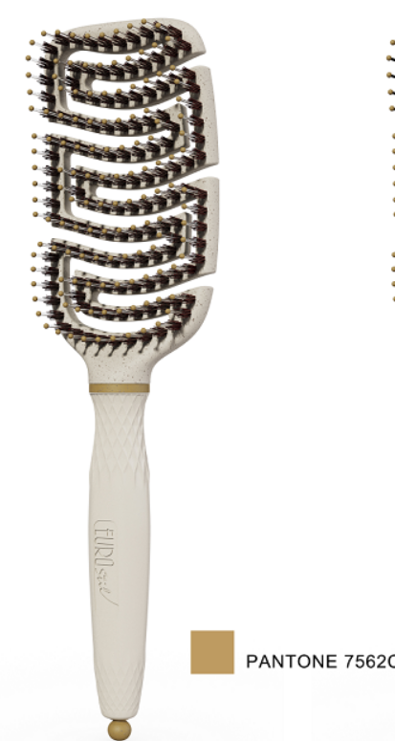 | PP+麦秸秆料哑光头部，麦秸秆料同好路材料不易断，TPR手柄尽量接近头部原色，手柄做最硬，100%猪鬃+透明尼龙针，猪鬃品质和尼龙针粗细/出峰都同OG耙梳，中圈和尾针7562C卡其色注塑，染头颜色7562C卡其色，手柄上一个钢印logo，同22SP406订单Euro stil其他头梳配色 | 600PCS | ¥5.65 | ¥3,390.00 | 6/72 | 瑾秀负责包装，包装我们提供。
 |  | 磨具费 | 1PCS | ¥500.00 | ¥500.00
 |  | 运费 | 1PCS | ¥790.00 | ¥790.00
 |  |  | 600 |  | ¥3,390.00
以上价格含税运含包装宁波进仓
1： 付款方式：出货后45天凭增值税发票付款
2： 交货时间：2024年1月25日之前
3: logo 设计稿参照pdf附件
4: 出货样：每款4套
5：注意事项
1）印刷logo要印的清晰，线条清楚，绝对不能掉色
2）梳子上不能留下污渍胶水等脏东西，不能有锋利的毛刺
3）外箱要加硬加厚，无钉箱
4）注意铝筒喷漆要有牢度，不能有麻点

logo | 过两天提供

 | 宁波泰友进出口有限公司 |  |  | 宁波瑾秀制刷科技有限公司
 | ---------------------- |  |  | ----------------------

